GitHub手順
【GitHubの登録手順】
1.GitHubのWebページを開く
 | https://github.com/
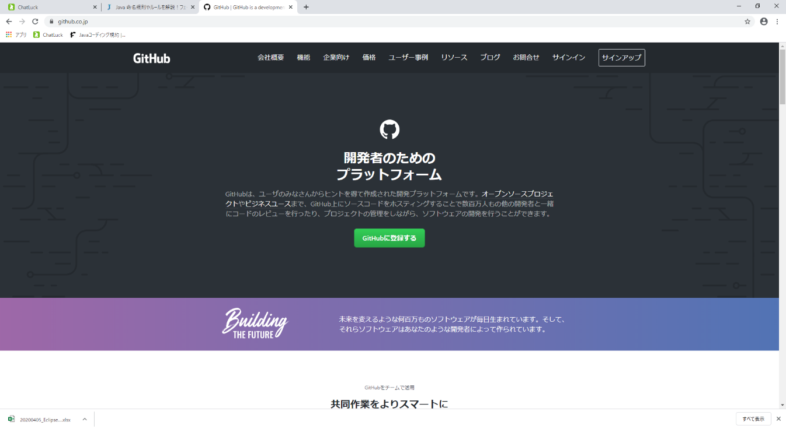

「GitHubに登録する」
(またはサインアップ)
をクリック

2.Username、メールアドレス、パスワードを入力、検証開始をクリックして指示通りの操作を行い、Create acountをクリック
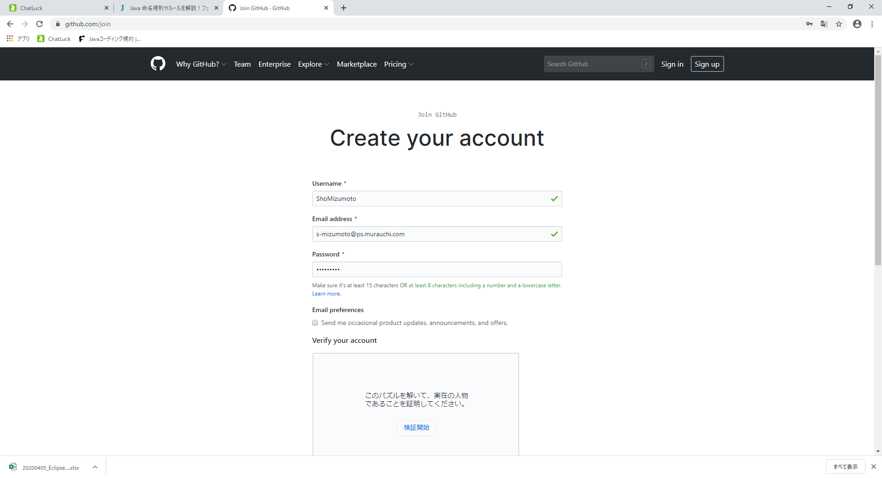

Usernameはスペースなし
メールアドレスは社用メールアドレスで登録

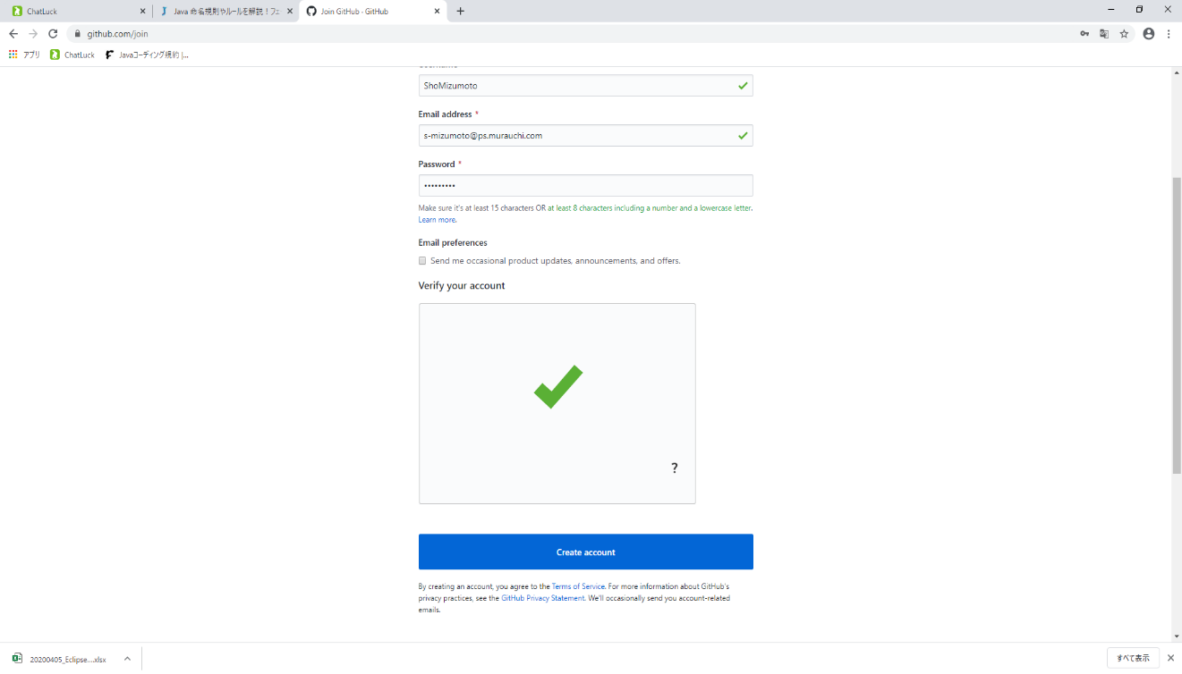

Verify your accountの操作後、クリック

3.使用目的等、質問事項に答える画面が表示されるので入力し、Complete setupをクリック
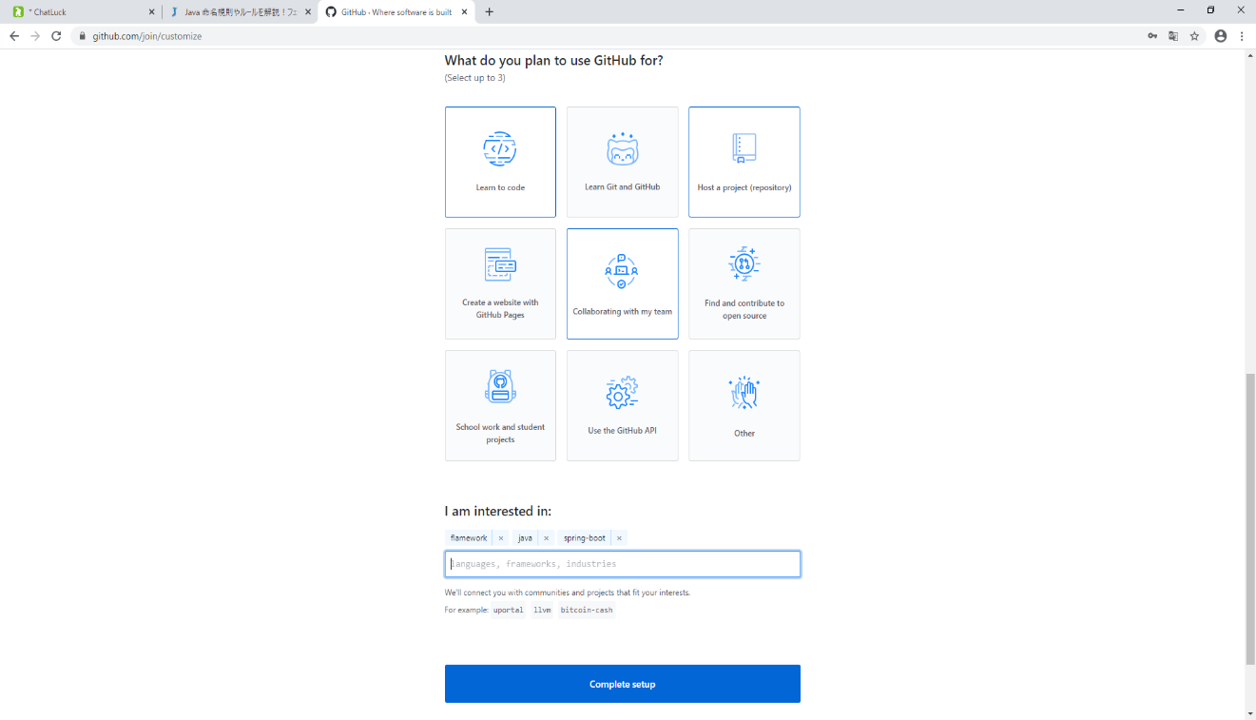

いくつかの質問事項に回答、クリック

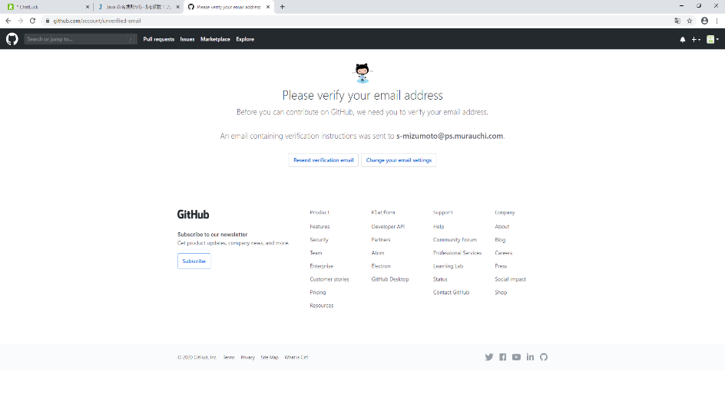

この画面が出たら、セットアップが完了。
ウィンドウを閉じ、社用メールを開く。

4.GitHubから届いたメールを開き、「Verify email address」をクリック
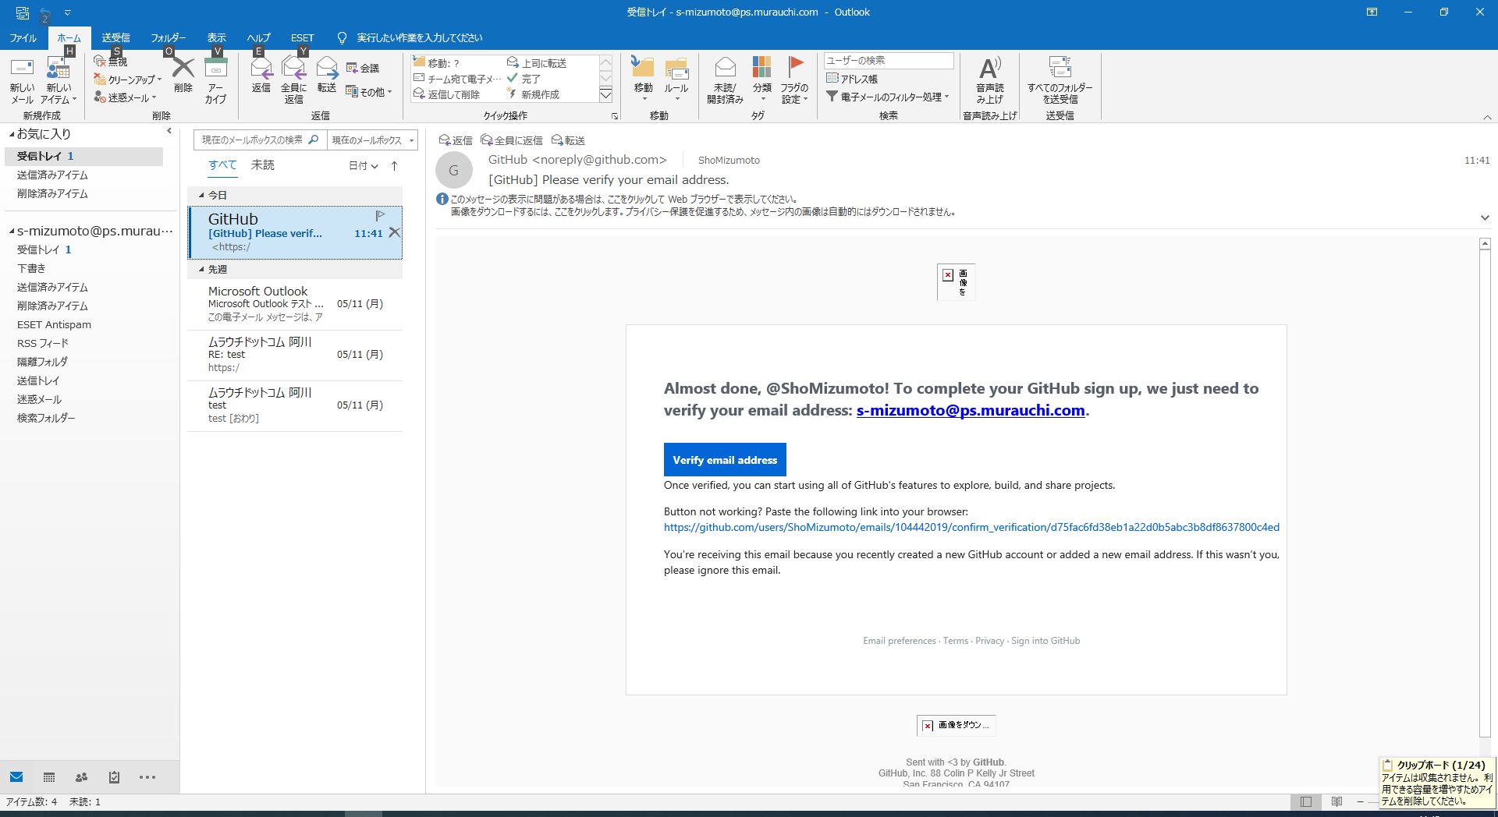

クリック

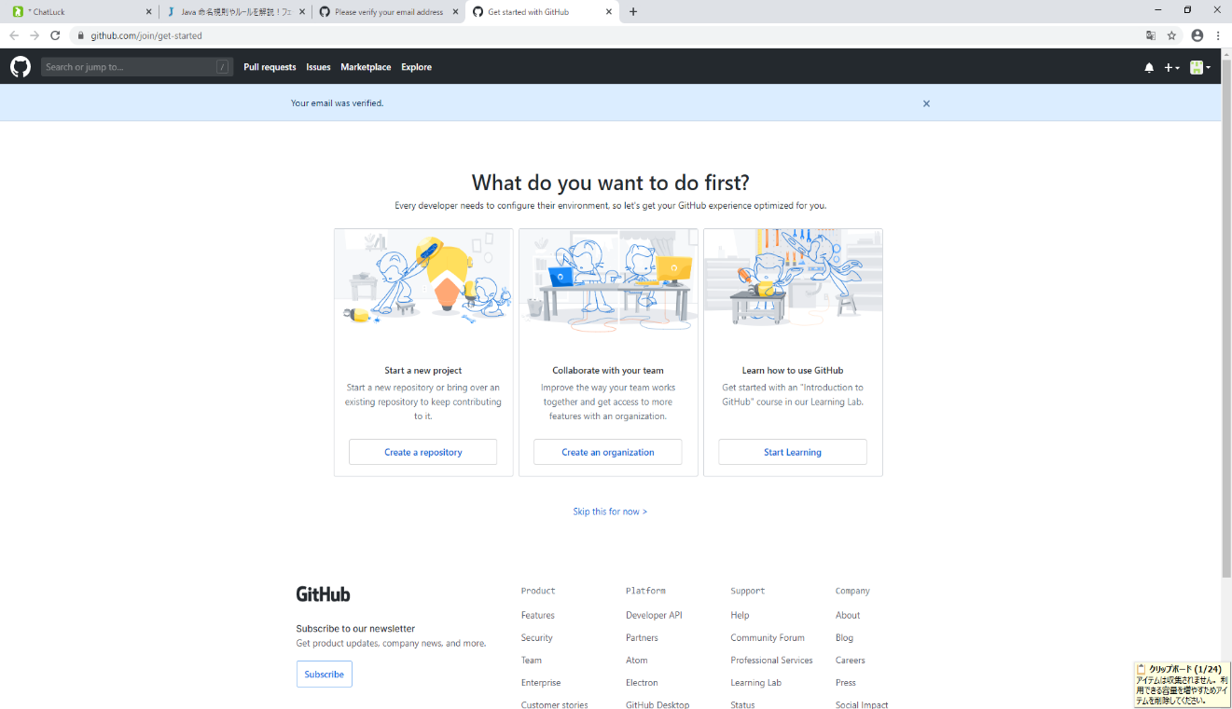

この画面が開けば登録完了です

